Formulario
Huella de la corrupción
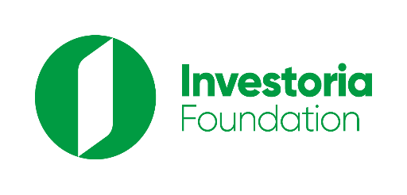

 | ¿Piensas que la corrupción solo la comenten políticos y delincuentes? Pues la verdad es que la corrupción se ha vuelto parte de la cotidianidad y es muy fácil caer en ella. |  |  | <
 |  | La intención de esta calculadora es generar una reflexión sobre cómo los casos de corrupción pueden estar en situaciones obvias, pero también en nuestro día a día. Al responder este formulario podrás conocer el nivel de corrupción al que te expones. Para conocer tu nivel de corrupción, lee cada pregunta y responde. Selecciona el casillero junto a cada respuesta y despliega las opciones de respuestas. Responde las 20 preguntas/ afirmaciones y observa tu respuesta final en la pestaña “Resultado”. Si deseas combatir la corrupción, independientemente de tu resultado, te invitamos a revisar la siguiente “Guía ciudadana para luchar contra la corrupción”.

 |  | ¿Haz realizado alguna de las siguientes acciones? | Respuestas
 | 1 | No entregar el vuelto de una compra que me encargan
 | 2 | Difundir noticias sin revisar su fuente
 | 3 | Justificar algún acto de corrupción con mi desconocimiento del proceso o de la ley
 | 4 | Pedir que el bus pare en un lugar distinto a su parada
 | 5 | Colarme en cualquier fila
 | 6 | Insultar a alguien que actuó de forma correcta y considerar que fue un/a tonta
 | 7 | Rebasar en curva en la vía para evitar el tráfico
 | 8 | Usar material de oficina para necesidades personales
 | 9 | Ver que a alguien se le cae su dinero/teléfono y llevármelo sin que se de cuenta
 | 10 | Evitar pagar mis impuestos sin declarar todos mis ingresos
 | 11 | Definir mi voto en función a los regalos que me den en campaña
 | 12 | Sobornar a un agente para evitar una multa
 | 13 | Pagar a tramitadores para agilitar un trámite
 | 14 | Comprar cosas de dudosa procedencia, posiblemente robadas
 | 15 | Aceptar un cargo para el que no tengo la capacidad requerida
 | 16 | Recibir un "diezmo" por aprobar un contrato en compras públicas
 | 17 | Participar en un proceso de contratación pública con una empresa indebidamente registrada
 | 18 | Llevar dinero sin justificar desde mi país hacia un paraíso fiscal
 | 19 | Pagar un soborno para evitar ir a prisión
 | 20 | Aceptar dinero ilícito o sin justificar su procedencia para invertir en mi negocio

Muchas gracias por llenar este formulario, esperamos que tu respuesta haya sido consciente. En la pestaña Resultados puedes ver si das positivo para corrupción y en qué nivel. Esta información es personal, pero si quieres compartirla puedes hacer captura de pantalla, subir a tus redes, etiquetarnos y generar una reflexión en función a los resultados obtenidos. MUCHAS GRACIAS
 | Punto A | -2.00
 | Indicador | 4
 | Punto B | 198

Resultado

 | Base | velocimetro
 | 15 | -2
 | 15 | 4
 | 15 | 198
 | 15
 | 15
 | 15
 | 5
 | 100
0%
Tu nivel de corrupción es:
Cero corrupción
No corrupción
Altísima corrupción

Realiza una captura de pantalla y comparte con tus amistades tu resultado. Etiqueta a @InvestoriaEc en todas las redes sociales (o poner los logos de las redes y el @InvestoriaEc)”

